enlaces y recursos
red | Compartir carpetas en windows 10: HABILITAR SMV 1.0/CIFS |  | [misma red y mismo grupo de trabajo]
 | https://www.youtube.com/watch?v=1Bu4_QNyEoM | minuto: 4:00

red | Asigna una unidad de red para acceder a ella desde el Explorador de archivos en Windows sin tener que buscarla ni escribir su dirección de red cada vez.
 | https://support.microsoft.com/es-es/windows/asignar-una-unidad-de-red-en-windows-29ce55d1-34e3-a7e2-4801-131475f9557d#:~:text=Abre%20el%20Explorador%20de%20archivos,selecciona%20una%20letra%20de%20unidad.
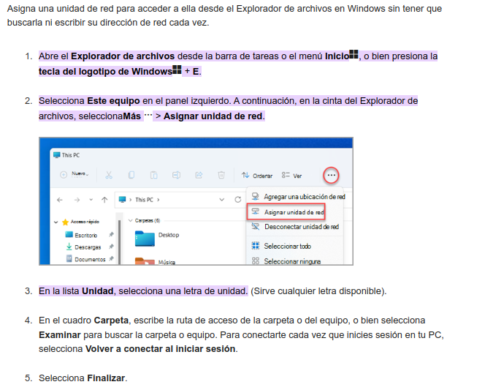

JAVA | Leer archivos CSV en JAVA
 | https://www.youtube.com/watch?v=uwn-Zkttux4

